Bénin
 | Bénin - COURBE DE TAUX 20/03/2020

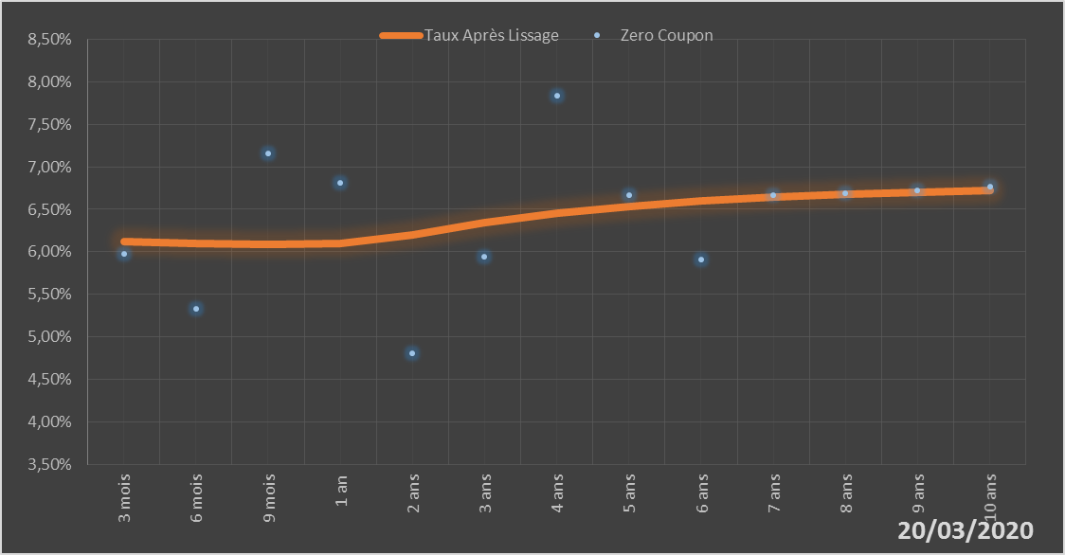
 |  | Maturité | Zero Coupon | Taux Après Lissage
 |  | 3 mois | 5.9724% | 6.1259%
 |  | 6 mois | 5.3251% | 6.0941%
 |  | 9 mois | 7.1610% | 6.0857%
 |  | 1 an | 6.8148% | 6.0937%
 |  | 2 ans | 4.8068% | 6.2043%
 |  | 3 ans | 5.9430% | 6.3395%
 |  | 4 ans | 7.8331% | 6.4524%
 |  | 5 ans | 6.6695% | 6.5375%
 |  | 6 ans | 5.9132% | 6.5996%
 |  | 7 ans | 6.6671% | 6.6449%
 |  | 8 ans | 6.6941% | 6.6783%
 |  | 9 ans | 6.7265% | 6.7033%
 |  | 10 ans | 6.7655% | 6.7224%

2020-03-20
oui

Bénin

